关系图
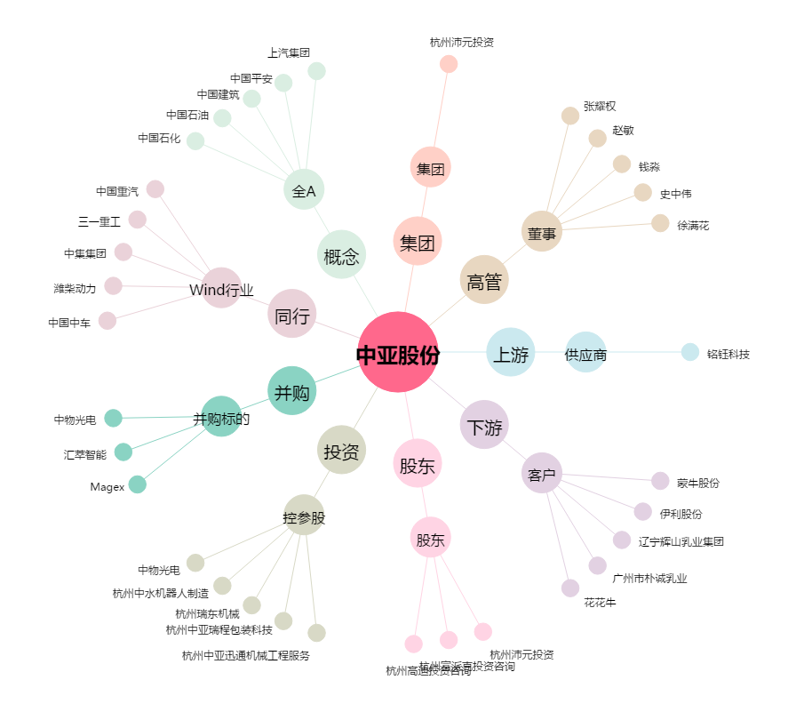
中亚股份[300512.SZ] - 关系概览图

